Chi tiết địa chất
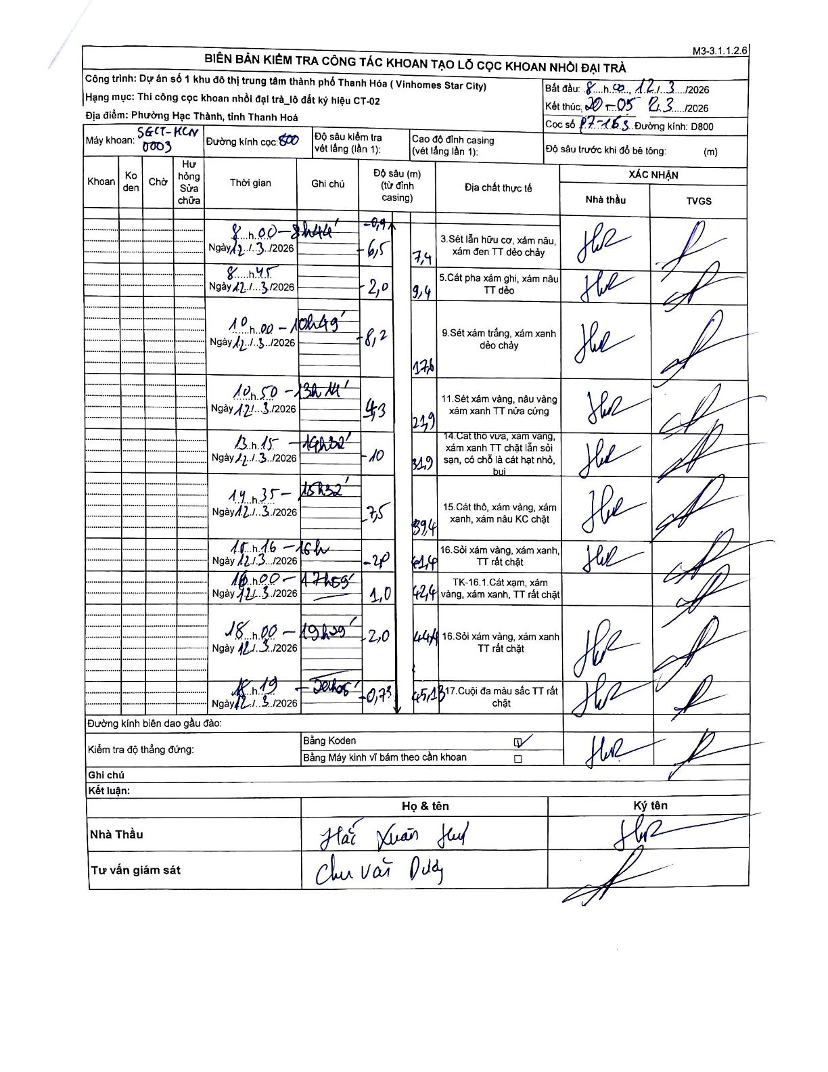
Dự án | Star City Thanh Hóa
Hạng mục | Thi công cọc khoan nhồi, tường vây cho các hạng mục_Lô CT-02
Tên bộ phận | Lô đất ký hiệu CT-02
Số hiệu cọc | P7-163
Tên Máy khoan | SGCT-KCN0003
Đường kính | D800
Bắt đầu thi công | 08:00 12/03/2026
Kết thúc thi công | 20:05 12/03/2026

Địa chất TT | Đường kính | Mô tả lớp thiết kế | Từ (h) | Đến (h) | Cao độ từ | Cao độ đến | T.Gian (h) | Dài (m) | V (m/h) | Ghi chú
1 | D800 | Sét lẫn hữu cơ, xám nâu, xám đen TT dẻo chảy | 08:00 12/03/2026 | 08:44 12/03/2026 | -0.9 | -7.4 | 0.73 | 6.5 | 8.86
2 | D800 | Cát pha xám ghi, xám nâu TT dẻo | 08:45 12/03/2026 | 10:00 12/03/2026 | -7.4 | -9.4 | 1.25 | 2 | 1.6
3 | D800 | Sét xám trắng, xám xanh dẻo chảy | 10:00 12/03/2026 | 10:49 12/03/2026 | -9.4 | -17.6 | 0.82 | 8.2 | 10.04
4 | D800 | Sét xám vàng, nâu vàng xám xanh TT nửa cứng | 10:50 12/03/2026 | 13:14 12/03/2026 | -17.6 | -21.9 | 2.4 | 4.3 | 1.79
5 | D800 | Cát thô vừa, xám vàng, xám xanh TT chặt lẫn sỏi sạn, có chỗ là cát hạt nhỏ, bụi | 13:15 12/03/2026 | 14:32 12/03/2026 | -21.9 | -31.9 | 1.28 | 10 | 7.79
6 | D800 | Cát thô, xám vàng, xám xanh, xám nâu KC chặt | 14:35 12/03/2026 | 15:32 12/03/2026 | -31.9 | -39.4 | 0.95 | 7.5 | 7.89
7 | D800 | Sỏi xám vàng, xám xanh, TT rất chặt | 15:36 12/03/2026 | 16:00 12/03/2026 | -39.4 | -41.4 | 0.4 | 2 | 5
8 | D800 | TK-16.1.Cát xạm, xám vàng, xám xanh, TT rất chặt | 16:00 12/03/2026 | 17:55 12/03/2026 | -41.4 | -42.4 | 1.92 | 1 | 0.52
9 | D800 | Sỏi xám vàng, xám xanh TT rất chặt | 18:00 12/03/2026 | 19:20 12/03/2026 | -42.4 | -44.4 | 1.33 | 2 | 1.5
10 | D800 | Cuội đa màu sắc TT rất chặt | 19:25 12/03/2026 | 19:45 12/03/2026 | -44.4 | -45.13 | 0.33 | 0.73 | 2.19

ẢNH BIÊN BẢN GỐC

